Hoja1
TEMA | PREGUNTA | RESPUESTA | JUSTIFICACION
Tamaño del dataset | ¿Cuántas filas y columnas tiene? | 16X282 | import pandas as pd df_pandas=pd.read_csv("/kaggle/input/cybersecurity-suspicious-web-threat-interactions/CloudWatch_Traffic_Web_Attack.csv") print(df_pandas.shape) print(f"Tamano del dataset:{df_pandas.shape[0] }filas y {df_pandas.shape[1]} columnas")
 | ¿Es suficiente para el análisis? | Si | es muy claro el texto y es manejable
Formato de los datos | ¿Está en CSV, JSON,SQL u otro formato? | csv | Se ve en el kaggle que era un archivo csv porque temina con esa extensión
 | ¿Es fácil de procesar? | si | con pandas desde kaggle y pude visualizar directo el csv en github cuando lo subí
Etiquetado | ¿Los datos tienen etiquetas claras? | si | desde github se ve la data abriendo el archivo y es muy clara la data hasta entendible
 | ¿Hay valores faltantes o datos inconsistentes? | no | 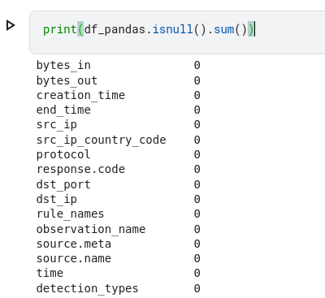 No existe valores nulos en el dataset
Fuente y Credibilidad | ¿Quién creó el dataset? | JanCSG (Owner) | Busque dentro del data set en Collaborators
 | ¿Está bien documentado? | SI | Si es claro de lo que se trata el data set de Cybersecurity

